Sheet1
 |  | 场景及主题 | 普通宝箱（低级） | 普通宝箱（中级） | 普通宝箱（高级） | 通关宝箱
 |  |  | 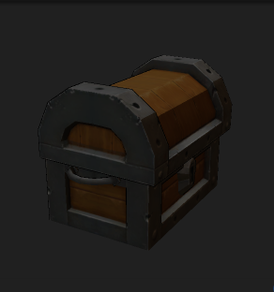 | 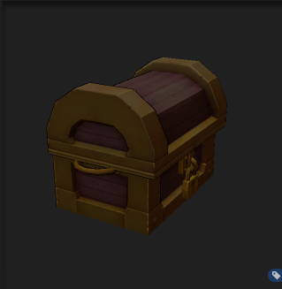 | 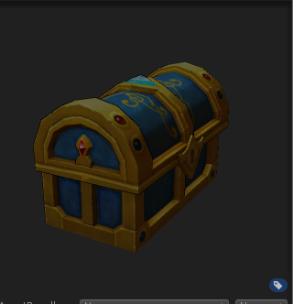 | 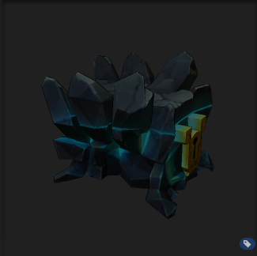
个性方案 不同副本使用不同的包装 | 金钱1 | 黄金立方，黑龙战舰的秘密基地 | 下级卫兵储物箱 | 中坚管理储物箱 | 上层指挥储物箱 | 行动资金保管箱
 | 金钱2 | 纳雅实验室，调查实验室 | 常见资材箱 | 特殊资材箱 | 重要资材箱 | 贵重资材箱
 | 金钱3 | 饿狼巢穴，调查盗贼的据点 | 劫掠货物箱 | 劫掠财物箱 | 劫掠宝物箱 | 劫掠秘宝箱
 | 金钱4 | 风沙堡，探索旧城区 | 沙之民铁箱 | 沙之民铜箱 | 沙之民金箱 | 沙之民秘宝箱
 | 金钱5 | 左相府，调查盗贼的据点 | 劫掠货物箱 | 劫掠财物箱 | 劫掠宝物箱 | 劫掠秘宝箱
 | 金钱6 | 魔族之心，调查魔族据点，获取财宝 | 带锈的铁箱 | 老旧的铜箱 | 蒙尘的金箱 | 遗留的秘宝
 | 金钱7 | 深海实验室，调查尼格斯的实验室 | 常见资材箱 | 特殊资材箱 | 重要资材箱 | 贵重资材箱
 | 金钱8 | 哀嚎神殿，调查诺尔的基地 | 常见钱币箱 | 精致工艺品箱 | 贵重古董箱 | 珍稀秘藏箱
 | 金钱9 | 树心城，探索树心城旧城区 | 带锈的铁箱 | 老旧的铜箱 | 蒙尘的金箱 | 遗留的秘宝
 | 金钱10 | 哥布林巢穴，探索哥布林的秘密宝库 | 哥布林的货物 | 哥布林的财物 | 哥布林的宝物 | 哥布林的秘藏

